Sheet1
字体：迷你简准圆 |  | *通用按钮与页签以及其他通用文字类文字标注在通用栏标注文档里

屏幕尺寸： | 2532X1170

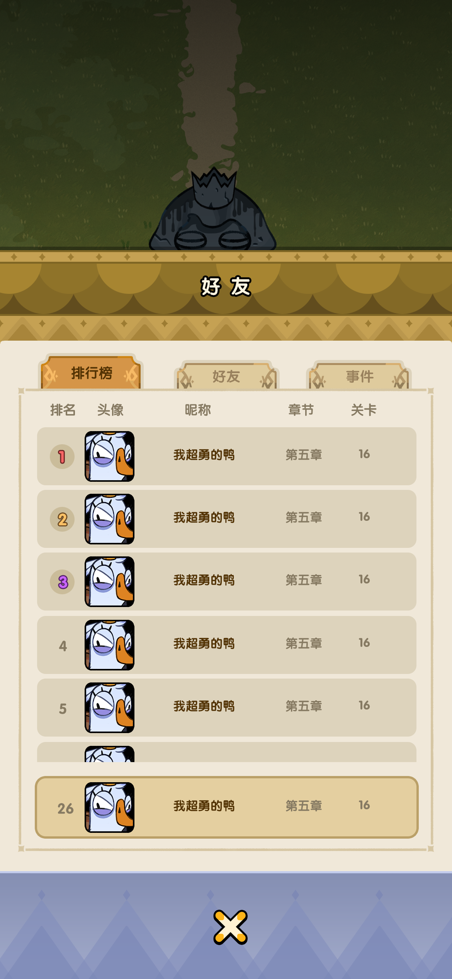
 |  |  | 半透明黑：45%

 |  |  | 50#fff6e1 5像素描边#000000

 |  |  |  |  | 36#533303 |  | 36#99815d

 |  |  | 34#867a62

 |  |  |  | 42#fb6666 3描边像素#6d2323

 |  |  |  | 42#fbc166 3描边像素#6d4b23

 |  |  |  | 42#c866fb 3描边像素#57236d

 |  |  | 32#533303 |  |  | 32#867a62

